首页介绍



本计算器是由铼铱工业和北域业余火箭爱好者俱乐部共同编写的一个计算器，如有任何使用和计算问题反馈邮箱lseqy2024@outlook.com

使用说明

 | 代表您要输入参数的地方

 | 中间计算值

 | 最终结果

 | 代表储存的一些数据

编写日期2025-1-17 版本V20_1

径向螺栓计算无预紧力|静载荷|
 |  |  |  |  |  |  |  | 自定义材料 | 400 | Mpa
输入类型 | 输入参数 | 单位 | 计算结果类型 | 输出参数 | 单位 | 计算结果 |  | 碳钢 (4.8级) | 240 | Mpa
横向载荷 | 8482 | N | 单个螺栓受力 | 706.83333333 | N | 抗剪切强度是否满足 | 满足强度 | 碳钢 (5.6级) | 300 | Mpa
螺栓材料 | 不锈钢(304) |  | 螺栓横截面积 | 12.692348263 | mm2 | 抗挤压强度是否满足 | 满足强度 | 碳钢 (8.8级) | 640 | Mpa
受剪直径 | 4.02 | mm | 剪应力 | 55.689720978 | Mpa | 最终分析结果! |  | 碳钢 (10.9级) | 900 | Mpa
受挤压高度 | 3 | mm | 挤压应力 | 58.609729132 | Mpa |  |  | 碳钢 (12.9级) | 1100 | Mpa
受剪面个数 | 1 |  | 允许抗剪切强度 | 56 | Mpa |  |  | 不锈钢(304) | 210 | Mpa
螺栓个数 | 12 |  | 允许挤压强度 | 70 | Mpa |  |  | 不锈钢(316) | 500 | Mpa
剪切安全系数 | 1.5 |  | 屈服强度 | 210 | Mpa |  |  | 合金钢 (35CrMo) | 835 | Mpa
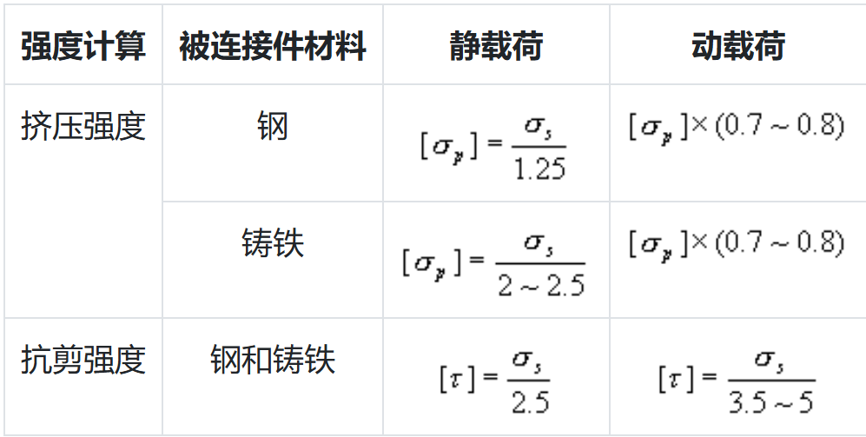
挤压安全系数 | 2 |  |  |  |  |  |  | 合金钢 (40Cr) | 785 | Mpa
抗剪切强度系数 | 2.5 |  |  |  |  |  |  | 钛合金 (Ti-6Al-4V) | 830 | Mpa
抗挤压强度系数 | 1.5 |  |  |  |  |  |  | 马氏体不锈钢 (410) | 450 | Mpa
自定义材料 | 400 | 屈服强度Mpa |  |  |  |  |  | 镍合金 (Inconel) | 690 | Mpa

薄圆形压力容器壁厚计算
 |  |  |  |  |  |  |  |  | 自定义材料 | 200 |  | Mpa
工作压力 | 3 | Mpa | 所需壁厚 | 1.0878323932 | mm | 所需壁厚 | 1.0878323932 | mm | 碳钢 (4.8级) | 240 | 400 | Mpa
壳体内直径 | 60 | mm | 外直径 | 62.175664786 | mm | 外直径 | 62.175664786 | mm | 碳钢 (5.6级) | 300 | 500 | Mpa
壳体材料 | 6061T6 |  | 屈服强度 | 250 | Mpa |  |  |  | 碳钢 (8.8级) | 640 | 800 | Mpa
屈服安全系数 | 3 |  | 屈服许用强度 | 83.333333333 | Mpa |  |  |  | 碳钢 (10.9级) | 900 | 1000 | Mpa
抗拉安全系数 | 3 |  | 抗拉强度 | 310 | Mpa |  |  |  | 碳钢 (12.9级) | 1080 | 1200 | Mpa
焊接接头系数 | 1 | 如果有焊接填写系数，无焊接填写1 | 抗拉使用强度 | 103.33333333 | Mpa |  |  |  | 不锈钢(304) | 210 | 700 | Mpa
自定义材料 | 200 | 屈服强度Mpa | 选择强度 | 屈服强度 | Mpa |  |  |  | 不锈钢(316) | 500 | 700 | Mpa
自定义材料 | 400 | 抗拉强度Mpa | 使用许用强度 | 83.333333333 | Mpa |  |  |  | 合金钢 (35CrMo) | 835 | 980 | Mpa
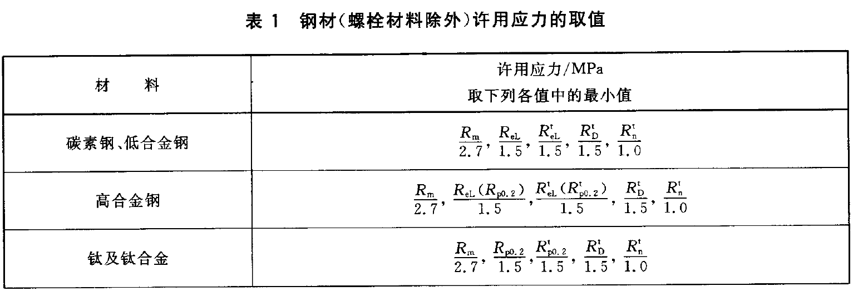
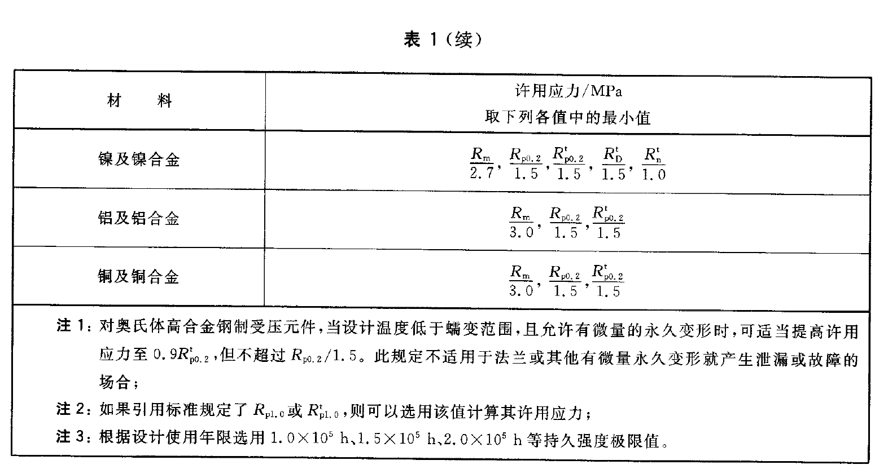
 |  |  |  |  |  |  |  |  | 合金钢 (40Cr) | 785 | 980 | Mpa
 |  |  |  |  |  |  |  |  | 钛合金 (Ti-6Al-4V) | 830 | 895 | Mpa
 |  |  |  |  |  |  |  |  | 马氏体不锈钢 (410) | 450 | 500 | Mpa
 |  |  |  |  |  |  |  |  | 6061T6 | 250 | 310 | Mpa
 |  |  |  |  |  |  |  |  | 6063T5 | 145 | 170 | Mpa
 |  |  |  |  |  |  |  |  | 6063T6 | 214 | 240 | Mpa
 |  |  |  |  |  |  |  |  | 6068T6 | 260 | 290 | Mpa
 |  |  |  |  |  |  |  |  | 6005T6 | 180 | 260 | Mpa
 |  |  |  |  |  |  |  |  | 6060T6 | 180 | 220 | Mpa

